Баг-репорты к заданию 1
Баг-репорты по результатам тестирования программы ListBoxer

ID баг-репорта | БР-1 | БР-2 | БР-3 | БР-4 | БР-5 | БР-6 | БР-7 | БР-8 | БР-9 | БР-10 | Предложение по улучшению
Заголовок | При нажатии "Contents..." в выпадающем списке пункта меню "Help" не отображается полное описание принципа работы программы | Орфографическая ошибка в наименовании второго пункта меню в строке меню: не "Edit", а "Edjt" | При выборе радиобаттона Descending в блоке "Sort Order" пустая запись в поле вывода отображается не в конце списка, а перед записью "0" | При отключенном чек-боксе Numeric в поле вывода отображаются записи, содержащие символы латинского алфавита и цифры | Кнопка "Clear List" не становится кликабельной после ввода первой записи в список записей | При выделении строки в поле ввода строка Cut в пункте меню Edjt неактивна | При выделении строки в поле ввода строка Copy в пункте меню Edjt неактивна | После выбора в блоке "Range" пустой строки в поле вывода отображаются не только пустые записи и в информационной строке Records in list отбражается количество не только пустых записей | При выделении строки в поле ввода горячие клавиши Ctrl+X не срабатывают | При выделении строки в поле ввода горячие клавиши Ctrl+С не срабатывают
Предусловия | 1. Установить приложение ListBoxer | 1. Установить приложение ListBoxer | 1. Установить приложение ListBoxer | 1. Установить приложение ListBoxer | 1. Установить приложение ListBoxer | 1. Установить приложение ListBoxer | 1. Установить приложение ListBoxer | 1. Установить приложение ListBoxer | 1. Установить приложение ListBoxer | 1. Установить приложение ListBoxer
 |  |  | 2. Запустить приложение ListBoxer | 2. Запустить приложение ListBoxer | 2. Запустить приложение ListBoxer | 2. Запустить приложение ListBoxer | 2. Запустить приложение ListBoxer | 2. Запустить приложение ListBoxer | 2. Запустить приложение ListBoxer | 2. Запустить приложение ListBoxer
 |  |  | 3. Выбрать чек-бокс Alphbetic | 3. Выбрать чек-бокс Alphbetic | 3. Выбрать чек-бокс Alphbetic | 3. Выбрать чек-бокс Alphbetic | 3. Выбрать чек-бокс Alphbetic | 3. Выбрать чек-бокс Alphbetic | 3. Выбрать чек-бокс Alphbetic | 3. Выбрать чек-бокс Alphbetic
 |  |  | 4. Выбрать чек-бокс Numeric | 4. В блоке Range выбрана строка All | 4. Выбрать чек-бокс Numeric | 4. Выбрать чек-бокс Numeric | 4. Выбрать чек-бокс Numeric | 4. В блоке "Range" выбрана строка All | 4. Выбрать чек-бокс Numeric | 4. Выбрать чек-бокс Numeric
 |  |  | 5. В блоке Range выбрана строка All |  | 5. В блоке "Range" выбрана строка All | 5. В блоке "Range" выбрана строка All | 5. В блоке "Range" выбрана строка All |  | 5. В блоке "Range" выбрана строка All | 5. В блоке "Range" выбрана строка All

Шаги воспроизведения | 1. Запустить приложение ListBoxer | 1. Запустить приложение ListBoxer | 1. В поле ввода ввести "0" | 1. В поле ввода ввести "ABC" | 1. В поле ввода ввести "ABC" | 1. В поле ввода ввести "ABC" | 1. В поле ввода ввести "ABC" | 1. В поле ввода ввести "ABC" | 1. В поле ввода ввести "ABC" | 1. В поле ввода ввести "ABC"
 | 2. Нажать на пункт меню "Help" |  | 2. Нажать кнопку "Add to List" | 2. Нажать кнопку "Add to List" | 2. Нажать кнопку "Add to List" | 2. Нажать кнопку "Add to List" | 2. Нажать кнопку "Add to List" | 2. Нажать кнопку "Add to List" | 2. Нажать кнопку "Add to List" | 2. Нажать кнопку "Add to List"
 | 3. Нажать "Contents..." в выпадающем списке |  | 3. В поле ввода ввести "as11" | 3. В поле ввода ввести "ABC123" |  | 3. Выделить текст ABC в поле ввода | 3. Выделить текст ABC в поле ввода | 3. Оставить поле ввода пустым | 3. Выделить текст ABC в поле ввода | 3. Выделить текст ABC в поле ввода
 |  |  | 4. Нажать кнопку "Add to List" | 4. Нажать кнопку "Add to List" |  | 4. Открыть пункт меню Edjt | 4. Открыть пункт меню Edjt | 4. Нажать кнопку "Add to List" | 4. Нажать горячие клавиши Ctrl+X | 4. Нажать горячие клавиши Ctrl+C
 |  |  | 5. В поле ввода ввести "as12" | 5. Отключить чек-бокс Numeric |  |  |  | 5. В поле ввода ввести "abc"
 |  |  | 6. Нажать кнопку "Add to List" |  |  |  |  | 6. Нажать кнопку "Add to List"
 |  |  | 7. Оставить поле ввода пустым |  |  |  |  | 7. В блоке "Range" выбрать пустую строку
 |  |  | 8. Нажать кнопку "Add to List"
 |  |  | 9. В поле ввода ввести "11as"
 |  |  | 10. Нажать кнопку "Add to List"
 |  |  | 11. Выбрать радиобаттон Descending в блоке "Sort Order"
Ожидаемый результат | Отображается полное описание принципа работы программы | Второй пункт меню в строке меню "Edit" | Записи в поле вывода отображаются в порядке убывания | В поле вывода отображаются записи, содержащие только символы латинского алфавита | Кнопка Clear List становится кликабельной | Строка Cut активна | Строка Copy активна | В поле вывода отображается только пустая запись | Выделенная запись в поле вывода вырезается | Выделенная запись в поле вывода копируется
 |  |  |  |  |  |  |  | В информационной строке Records in list отбражается "1" | Звукового сигнала нет | Звукового сигнала нет
Фактический результат | Отображается страница с сообщением об ошибке при открытии справки | Второй пункт меню в строке меню "Edjt" | Пустая запись в поле вывода отображается не в конце списка | В поле вывода отображаются записи, содержащие символы латинского алфавита и цифры | Кнопка Clear List не становится кликабельной | Строка Cut неактивна | Строка Copy неактивна | В поле вывода отображаются три записи | Выделенная запись в поле вывода не вырезается | Выделенная запись в поле вывода не копируется
 |  |  |  |  |  |  |  | В информационной строке Records in list отбражается "3" | Слышен звуковой сигнал | Слышен звуковой сигнал
Окружение | ОS Windows 10 Pro, версия 22H2 | ОS Windows 10 Pro, версия 22H2 | ОS Windows 10 Pro, версия 22H2 | ОS Windows 10 Pro, версия 22H2 | ОS Windows 10 Pro, версия 22H2 | ОS Windows 10 Pro, версия 22H2 | ОS Windows 10 Pro, версия 22H2 | ОS Windows 10 Pro, версия 22H2 | ОS Windows 10 Pro, версия 22H2 | ОS Windows 10 Pro, версия 22H2
 | Приложение ListBoxer, version 1,89 | Приложение ListBoxer, version 1,89 | Приложение ListBoxer, version 1,89 | Приложение ListBoxer, version 1,89 | Приложение ListBoxer, version 1,89 | Приложение ListBoxer, version 1,89 | Приложение ListBoxer, version 1,89 | Приложение ListBoxer, version 1,89 | Приложение ListBoxer, version 1,89 | Приложение ListBoxer, version 1,89
Серьезность | Мажор | Мажор | Минор | Мажор | Крит | Крит | Крит | Крит | Крит | Крит
Приоритет | Высокий | Высокий | Низкий | Высокий | Средний | Высокий | Высокий | Средний | Высокий | Высокий
Допматериалы | 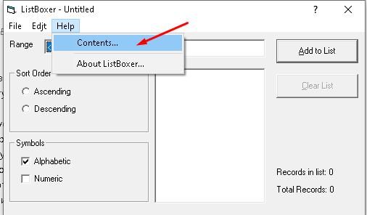 | 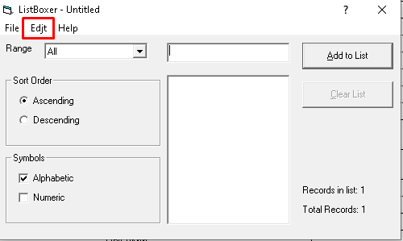 | 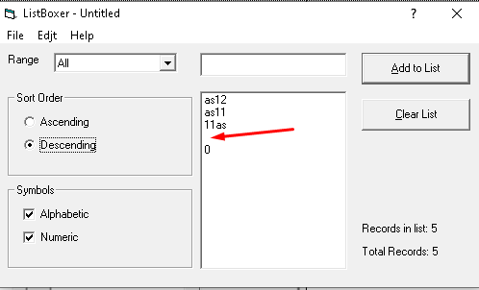 | 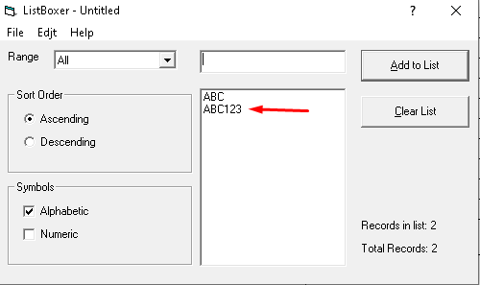 | 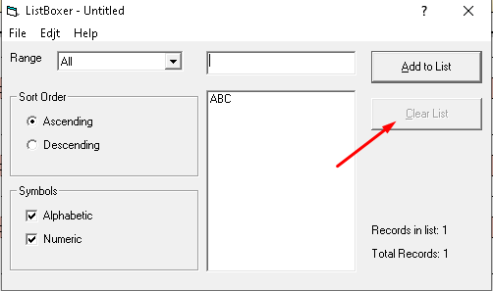 | 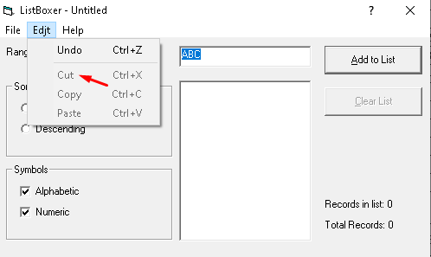 | 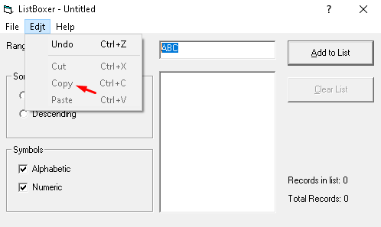 | 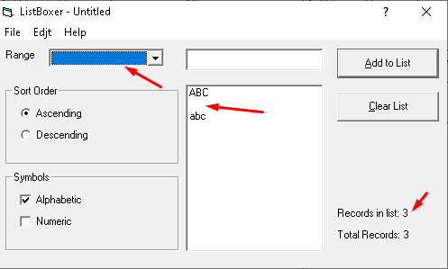 | 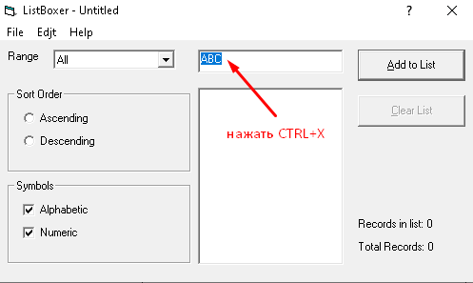 | 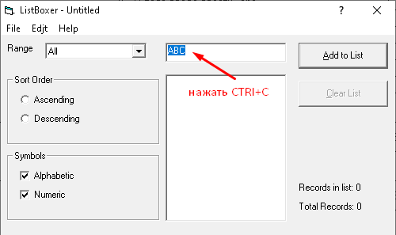
 | 